Registro de Hallazgos
ID Hallazgo | ID Caso | Módulo | Submódulo | Tipo | Severidad | Descripción | Evidencia | Recomendación | Estado | Fecha Max Ajuste | Observación
NC-1 | CP-1 | Gestion Usuarios | Registro Ususrios | No Conformidad | Baja | No se visualizan los módulos de creación, modificación de usuarios en los roles de auditor experto y jefe |  | Otorgar permisos | Resuelto | 2026-03-02 | Se dan permisos para registro y modificación de usuarios a los roles auditor experto y jefe OCI
NC-2 | CP-2 | Gestion Usuarios | Consultar Usuarios | No Conformidad | Alta | Al consultar usuarios si la fecha de vigencia esta vencida el estado debe cambiar | 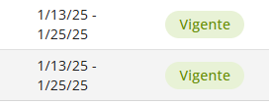 | Implementar cambio de estado automático | Abierto | 2026-03-27 | Pendiente implementación e integración con equipo de infraestructura y arquitectura
NC-3 | CP-3 | Gestion Usuarios | Consultar Usuarios | No Conformidad | baja | Los campos nombre, correo y documentos deben ser de carácter obligatorio |  |  | Resuelto | 2026-03-03 | El manejo de estos datos cuentan con una validación dado que son obtenidos de dos fuentes de la Universidad (Terceros y WSO2) con lo que se valida que el nombre exista en la base de datos de la Universdiad (Teceros) y con WSO2 se valida el correo cuando se consulta por documento de identidad, si se consulta por correo el proceso es similar.
NC-4 | CP-4 | Gestion Usuarios | Consultar Usuarios | No Conformidad | Baja | Después de consultar un usuario no genera nuevamente la lista de usuarios | 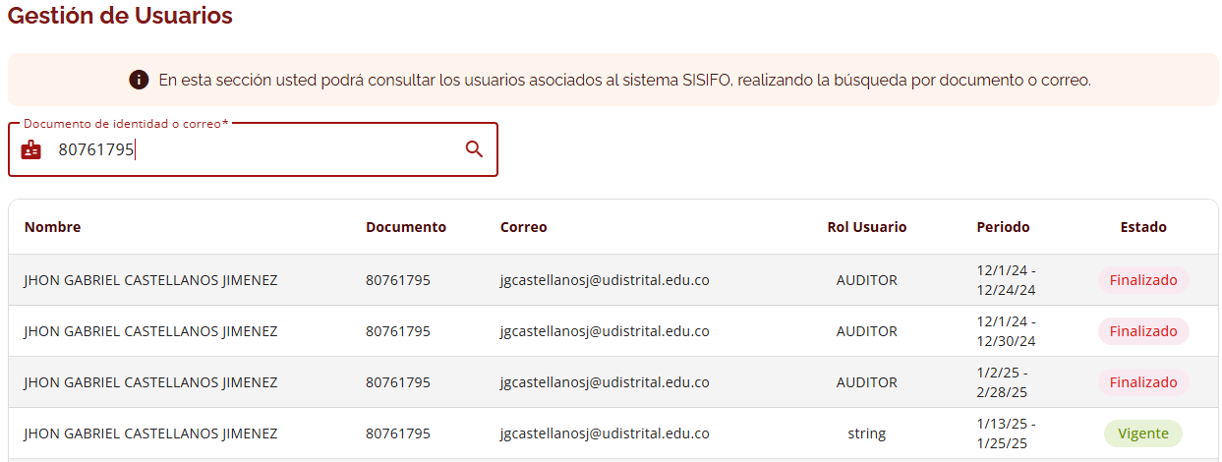 | Debe existir un botón para regresar de la consulta y que liste nuevamente todos los usuarios | Abierto | 2026-03-20 | Ejemplo: no estaba contemplado dentro de los requerimientos iniciales se agrega al BackLog
OP-1 | CP-7 | Gestión de auditorias | Programación/Plan Anual de Audiotría | Oportunidad de Mejora | Baja | cambiar el nombre de "Ver" a "Ver Marco General" cuando el PAA ya fue enviado a comite |  | Ajustar texto | Resuelto | 2026-02-27 | Se ajusta texto en todas las vistas
OP-2 | CP-9 | Gestión de auditorias | Programación/Plan Anual de Audiotría | Oportunidad de Mejora | Baja | cambiar el nombre del boton "descargue masivo " pór "descargar editable o planilla " |  | Ajustar texto | Resuelto | 2026-03-03 | Se ajusta texto del botón
NC-5 | CP-10 | Gestión de auditorias | Programación/Plan Anual de Audiotría | No Conformidad | Alta | Debe visualizar los registros cargados, toca regresar y volver a ingresar a la vigencia |  |  | Resuelto | 2026-03-04 | Se ajusta visualización instantanea
OP-3 | CP-11 | Gestión de auditorias | Programación/Plan Anual de Audiotría | Oportunidad de Mejora | Baja | El nombre del archivo debe contener la vigencia del PAA |  |  | Resuelto | 2026-03-03 | Se agrega el año de vigencia al nombre del archivo descargado
OP-4 | CP-15 | Gestión de auditorias | Programación/Plan Anual de Audiotría | Oportunidad de Mejora | Alta | Permitir eliminación masiva de auditorias, mediante un Check y un botón de eliminación |  |  | Abierto | 2026-03-09 | Agregado al Backlog
NC-6 | CP-21 | Gestión de auditorias | Programación/Asignar Auditorías | No Conformidad | Baja | Debe traer las auditoria de la vigencia |  |  | Resuelto | 2026-03-03 | Selecionada una vigencia de consulta, el sistema trae las auditorías si el PAA ya fue aprobado por todas las parte
NC-7 | CP-22 | Gestión de auditorias | Programación/Asignar Auditorías | No Conformidad | Alta | No tiene la lista de auditores | 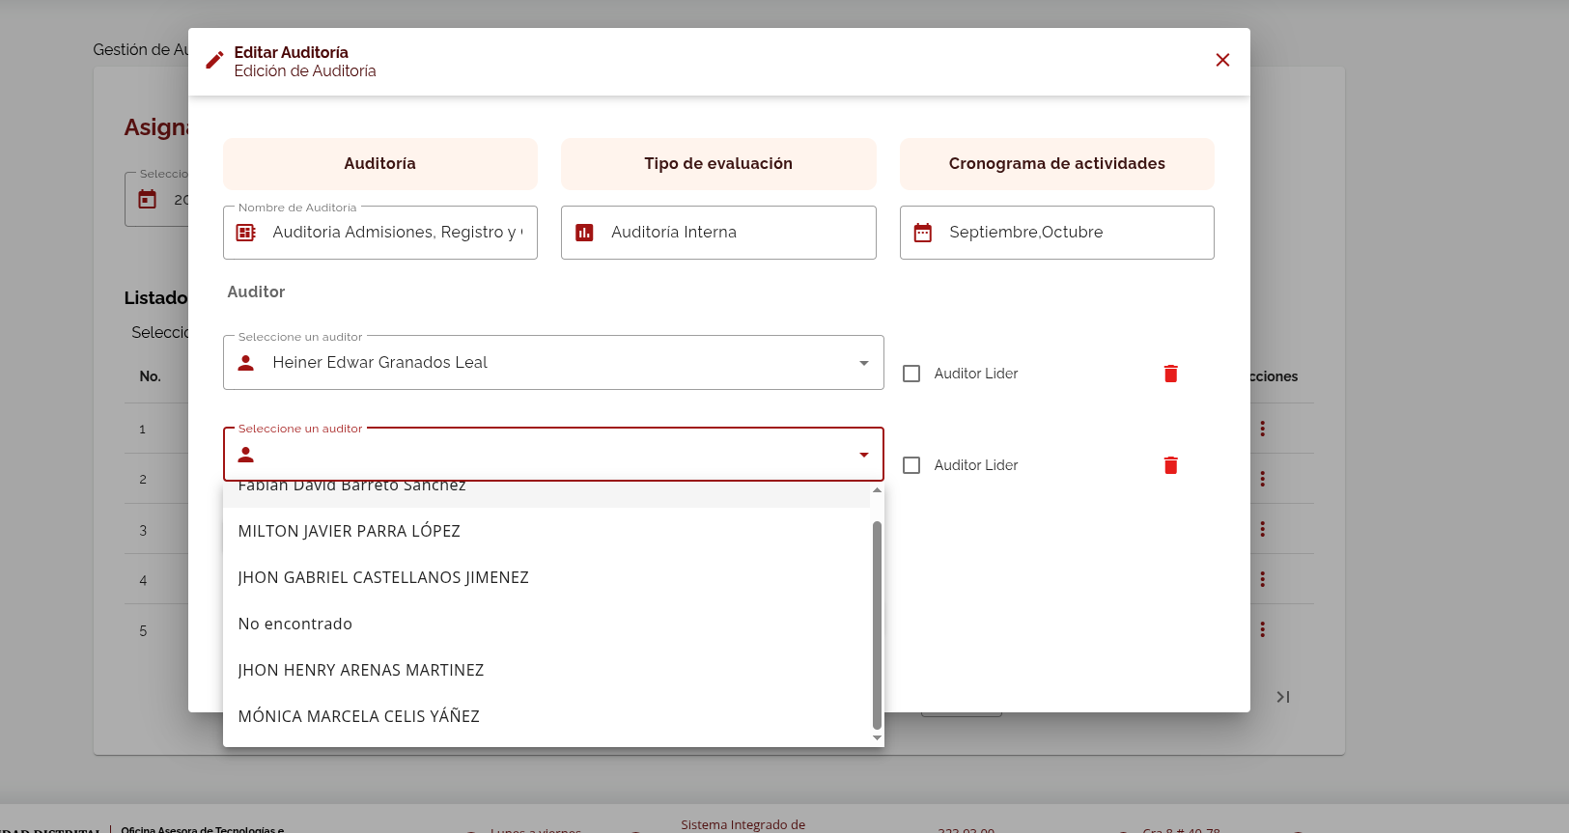 |  | Resuelto | 2026-03-03 | Se visualizan los auditores que han sido registrados desde el módulo de gestión de usuarios.
NC-8 | CP-22 | Gestión de auditorias | Programación/Asignar Auditorías | No Conformidad | Alta | Los auditores asignados no se visualizan al editar la auditoria | 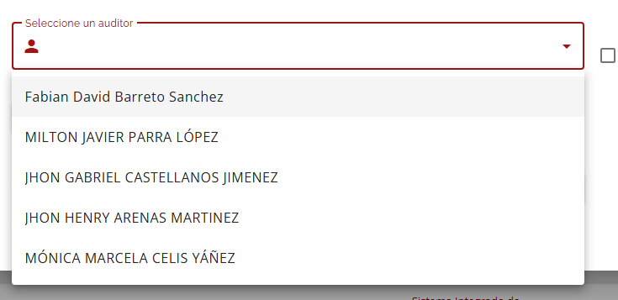 |  | Resuelto | 2026-03-03 | Si el auditor se registra en el módulo de gestión de usuarios, automaticamente se visualizará en el listado de auditores para asignar auditorías
NC-9 | CP-27 | Gestión de auditorias | Programación/Plan Anual de Audiotría | No Conformidad | Media | El rol jefe al consultar PAA debe poder visualizar el histórico de los rechazos previos |  |  | Resuelto | 2026-03-03
NC-10 | CP-34 | Gestión de auditorias | Programación/Plan Anual de Audiotría | No Conformidad | Media | El rol de jefe debe tener la opción de editar el PAA igual que el rol de auditor experto |  |  | Resuelto | 2026-03-03
OP-5 | CP-11 | Gestión de auditorias | Programación/Plan Anual de Audiotría | Oportunidad de Mejora | Baja | Optimizar botón de guardado en el registro de auditorías y visualización del PAA | 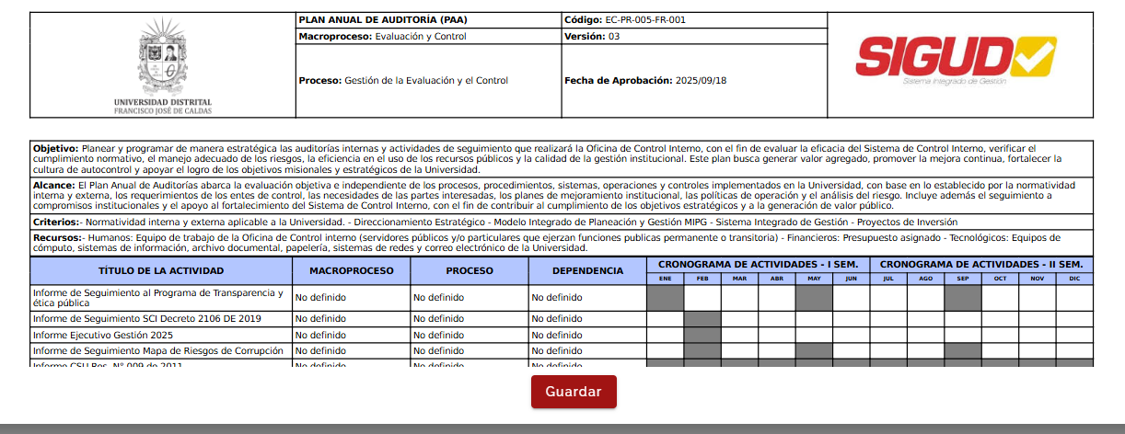 |  | Abierto | 2026-03-09
OP-6 | CP-16 | Gestión de auditorias | Programación/Plan Anual de Audiotría | Oportunidad de Mejora | Baja | El archivo descargado abre correctamente, validar a que se debe el mensaje que genera Excel al abrir el archivo |  |  | Abierto | 2026-03-09
OP-7 | CP-3 | Gestión de Usuarios | Consultar Usuarios | Oportunidad de Mejora | Media | Agregar un acceso directo desde el módulo de consulta de usuario para registrar un nuevo usuario | 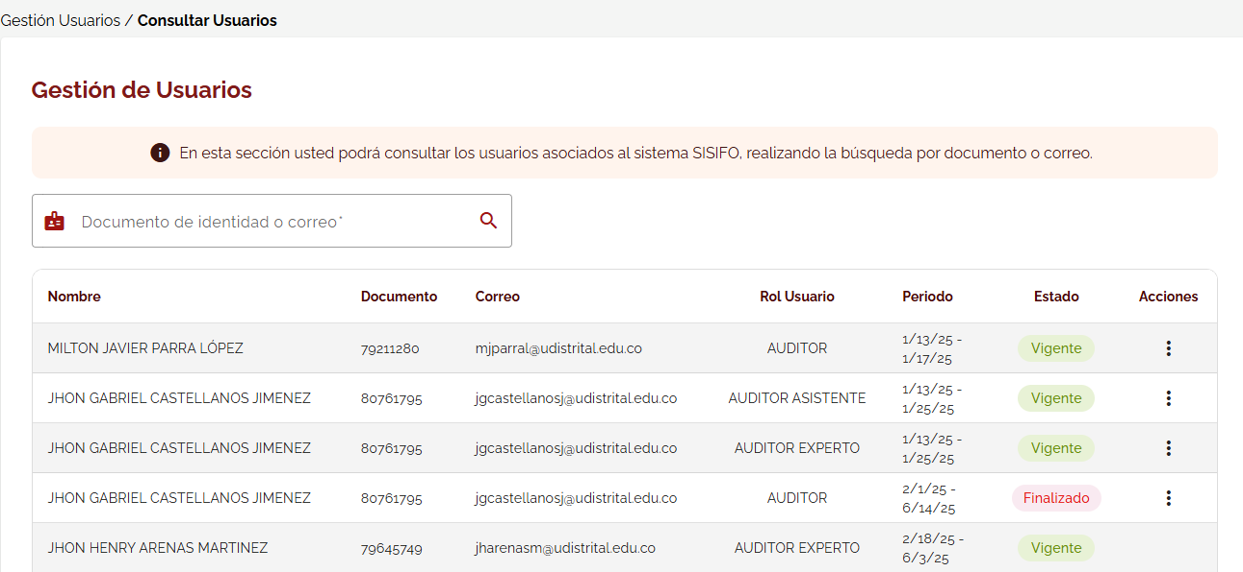 |  | Abierto
NC-11 | CP-49 | Gestión de Usuarios | Programación/Plan Anual de Audiotría | No Conformidad | Media | No se visualizan los campos macroproceso,proceso y dependencia en la tabla exportada |  |  | Resuelto | 2026-03-10 | Se revisa y ajusta el archivo tabla de exportación de información
NC-12 | CP-51 | Gestión de Usuarios | Programación/Plan Anual de Audiotría | No Conformidad | Media | No se visualiza el histórico jefe OCI | 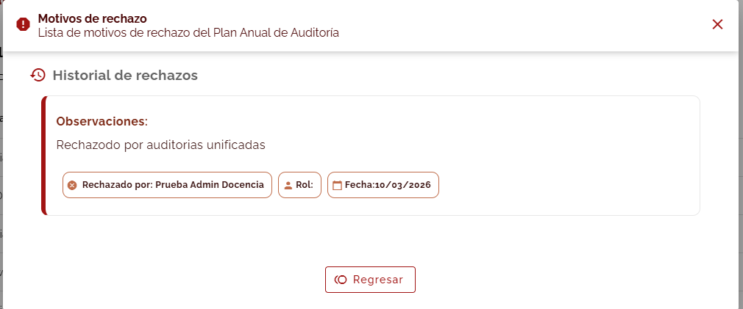 |  | Resuelto | 2026-03-10 | Se revisa y ajusta la visualización del historial de rechazo
OP-8 | CP-51 | Gestión de Usuarios | Programación/Plan Anual de Audiotría | Oportunidad de Mejora | Baja | Agregar posibilidad de respuesta del auditor experto |  |  | Abierto |  | Agregado al Backlog
NC-13 | CP-52 | Gestión de Usuarios | Programación/Plan Anual de Audiotría | No Conformidad | Media | No se visualiza el histórico rol secretario técnico |  |  | Resuelto | 2026-03-10 | Se revisa y ajusta la visualización del historial de rechazo
OP-9 | CP-59 | Gestión de Usuarios | Programación/Plan Anual de Audiotría | Oportunidad de Mejora | Baja | Agregar posibilidad de respuesta del auditor experto |  |  | Abierto |  | Agregado al Backlog

